Instructivo
OBJETIVO: En este archivo podrás consultar el cuadro tarifario que aplicamos con Andreani y estimar el costo de envío de tus pedidos.
Como puedo saber que Tarifa aplica para mi?
1. En la hoja Cliente x Zona Andreani podrás buscar la tarifa general que aplica según el código postal de tu dirección de entrega.
Podrás buscarte por código de cliente. Toma Nota de la información en la columna Zona Andreani, por ejemplo: "Zona3 - Cabecera"
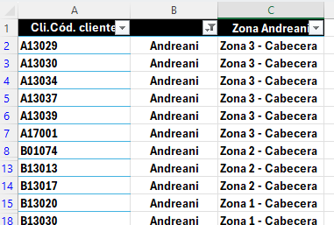

2. En la hoja Tarifario, busca la zona Andreani que te corresponde y según el total de Kilo volumétrico (KV) que sume tu pedido.
El Kilo volumétrico (KV) de cada articulo es el resultado de un calculo compuesto por su peso y dimensiones. - Como referencia general, en promedio un casco equivale a 10 KV y una campera de cordura a 6 KV - El total de KV de tu pedido se calcula con la sumatoria de los KV de cada articulo.

Por ejemplo: Esta taba tarifaria es ilustrativa, estos valores se actualizarán e informarán periódicamente y la información vigente se encontrará en la hoja Tarifario
- Un pedido de 10 cascos y 8 camperas en promedio tendría (10*10+8*6) 148 KV. Buscar en la fila de KV hasta 150 - Si el cliente tiene Zona Andreani Zona3 - Cabecera. Buscar en la columna de zona que corresponde - La tarifa que se verá reflejada en tu factura será $40.931 - El costo de seguro esta cubierto por Servicom Global y no hay un pedido mínimo.

